2x2
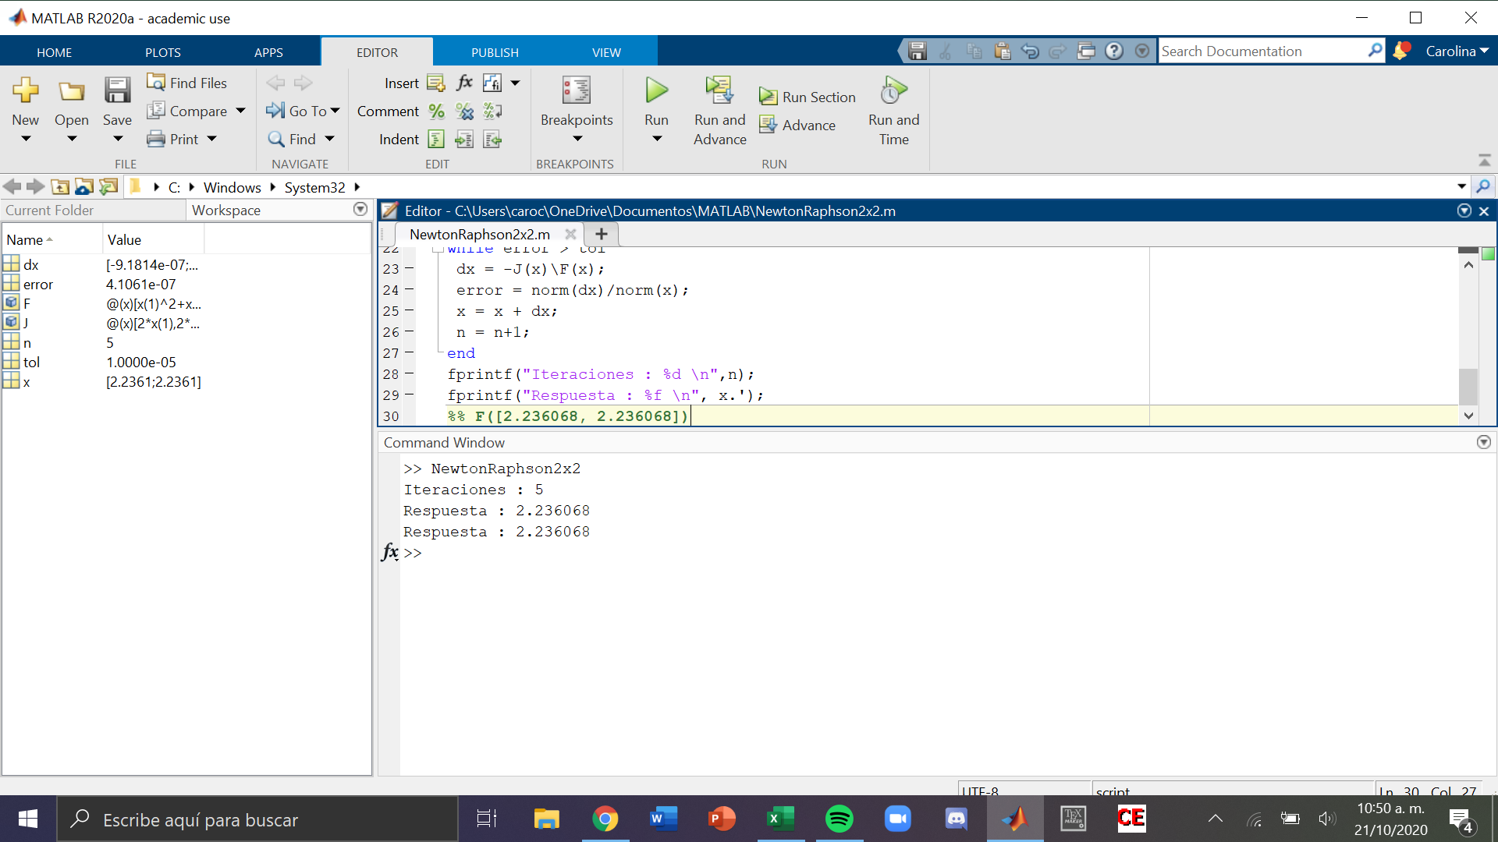
x^2+y^2-10=0 | f1 | 2x | 2y
x-y=0 | f2 | 1 | -1

 |  |  |  | x | y |  | f1 | f2 |  | h1 | h2
 |  |  | 1 | 2.0000000 | 4.0000000 |  | 10.0000000 | -2.0000000 |  | 0.50000000 | -1.50000000
 |  |  | 2 | 2.50000000 | 2.50000000 |  | 2.5000000 | 0.0000000 |  | -0.25000000 | -0.25000000
 |  |  | 3 | 2.25000000 | 2.25000000 |  | 0.1250000 | 0.0000000 |  | -0.01388889 | -0.01388889
 |  |  | 4 | 2.23611111 | 2.23611111 |  | 0.0003858 | 0.0000000 |  | -0.00004313 | -0.00004313
 |  |  | 5 | 2.23606798 | 2.23606798 |  | 0.0000000 | 0.0000000

 |  |  |  |  | Matriz Jacobiana J |  | f * -1 | Delta |  | matriz inversa |  | Identidad
 | iter | 1 | x | 2 | 4.0000000 | 8.0000000 | -10.0000000 | 0.50000000 |  | 0.08333333 | 0.66666667 | 1.00000000 | 0.00000000
 |  |  | y | 4 | 1.0000000 | -1.0000000 | 2.0000000 | -1.50000000 |  | 0.08333333 | -0.33333333 | 0.00000000 | 1.00000000

 | iter | 2 | x | 2.50000000 | 5.0000000 | 5.0000000 | -2.5000000 | -0.25000000 |  | 0.10000000 | 0.50000000 | 1.00000000 | 0.00000000
 |  |  | y | 2.50000000 | 1.0000000 | -1.0000000 | 0.0000000 | -0.25000000 |  | 0.10000000 | -0.50000000 | 0.00000000 | 1.00000000

 | iter | 3 | x | 2.25000000 | 4.5000000 | 4.5000000 | -0.1250000 | -0.01388889 |  | 0.11111111 | 0.50000000 | 1.00000000 | 0.00000000
 |  |  | y | 2.25000000 | 1.0000000 | -1.0000000 | 0.0000000 | -0.01388889 |  | 0.11111111 | -0.50000000 | 0.00000000 | 1.00000000

 |  |  |  | X
 |  | 4 | x | 2.23611111 | 4.4722222 | 4.4722222 | -0.0003858 | -0.00004313 |  | 0.11180124 | 0.50000000 | 1.00000000 | 0.00000000
 |  |  | y | 2.23611111 | 1.0000000 | -1.0000000 | 0.0000000 | -0.00004313 |  | 0.11180124 | -0.50000000 | 0.00000000 | 1.00000000

 |  |  |  |  | 2.0000000 | 2.0000000 |  | 0.25 | 0.5
 |  |  |  |  | 1.0000000 | -1.0000000 |  | 0.25 | -0.5

